测试case
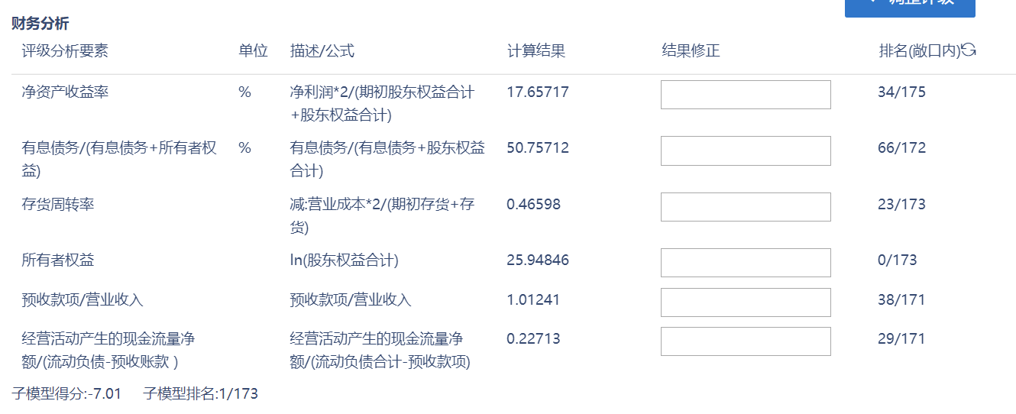
数据更新触发参考评级变动提醒case |  |  | 测试数据 | 测试结果

 |  | 测试准备工作：把<企业1~7>加到组合并设该组合为默认组合。
case1：主体数据更新 | 1.1 无参考评级变动，无预警，有新增评级记录 | 保证 企业1 有2015年12月31日的参考评级，把该企业20151231的财务数据（入模指标）当做2016年12月31日的财务数据， 2016年经营数据（入模指标）缺失并推送： | 邢台钢铁有限责任公司 | 通过
 |  | （不需要有变动）产生对应的参考评级，因为两次参考评级无变动，所以应该无 主体参考评级变动提醒 | 安徽省司尔特肥业股份有限公司
 |  | 该企业发行的所有债券被刷新，满足条件的债券产生参考评级，因为两次参考评级无变动，所以应该无 债券参考评级变动提醒
 |  | 测试：1.<企业1> 企业展台评级历史-内评中有新增加的评级记录 2.<企业1> 债券展台评级历史-内评中有新增加的评级记录 3.<企业1> 企业展台的信用预警没有新的参考评级变动预警生成 4. 首页-信用风险预警 没有新的参考评级变动预警生成
 | 1.2 完整的财务数据（入模指标）触发参考评级变动 | 保证 企业2有2015年12月31日的参考评级，推送该企业 2016年12月31日完整的财务数据（入模指标）+2016年经营数据（入模指标）缺失并推送： | 东旭集团有限公司 | 通过
 |  | （需要有变动）产生对应的参考评级，因为两次参考评级有变动，所以应该产生 主体参考评级变动提醒 | 天能电池集团有限公司
 |  | 该企业发行的所有债券被刷新，满足条件的生成参考评级，因为两次参考评级有变动，所以应该产生 债券参考评级变动提醒
 |  | 测试：1.<企业2> 企业展台评级历史-内评中有新增加的参考评级记录 2.<企业2>的所有债券评级有刷新，有评级刷新的债券展台会有新增参考评级记录 3.<企业2> 企业展台的信用预警有新的主体参考评级变动预警和债券参考评级变动预警生成 4. 首页-信用风险预警 有新的主体参考评级变动预警和债券参考评级变动预警生成
 | 1.3 2016年财务数据包括需要特殊处理的（入模指标缺失率小于40%）+2016年完整的经营数据（入模指标）需触发基础评级自动计算 | 保证 企业3有2015年12月31日的参考评级，推送该企业 2016年12月31日缺失的财务数据（缺失率小于40%）+2016年完整的经营数据并入模指标）推送： | 国海证券股份有限公司 | 通过
 |  | （需要有变动）产生对应的参考评级，因为两次参考评级有变动，所以应该产生 主体参考评级变动提醒
 |  | 该企业发行的所有债券被刷新，满足条件的债券生成参考评级，因为两次参考评级有变动，所以应该产生 债券参考评级变动提醒
 |  | 测试：1.<企业3> 企业展台评级历史-内评中有新增加的基础评级记录，评级报告中需显示缺失的财务数据，异常值处理 2.<企业3>的所有债券评级有刷新，有评级刷新的债券展台会有新增基础评级记录 3.<企业3> 企业展台的信用预警有新的主体参考评级变动预警和债券参考评级变动预警生成 4. 首页-信用风险预警 有新的主体参考评级变动预警和债券参考评级变动预警生成
 | 1.4 2016年财务数据包括需要特殊处理的（入模指标缺失率小于40%）+2016年缺失的经营数据（入模指标）需触发参考评级自动计算 | 保证 企业4有2015年12月31日的参考评级，推送该企业 2016年12月31日缺失的财务数据（缺失率小于40%）+2016年缺失的经营数据（入模指标）并推送： | 天能电池集团有限公司 | 通过
 |  | （需要有变动）产生对应的参考评级，因为两次参考评级有变动，所以应该产生 主体参考评级变动提醒
 |  | 更新该企业发行的所有债券参考评级，因为两次参考评级有变动，所以应该产生 债券参考评级变动提醒
 |  | 测试：1.<企业4> 企业展台评级历史-内评中有新增加的参考评级记录，评级报告中需显示缺失的财务数据，异常值处理 2.<企业4>的所有债券评级有刷新，有评级刷新的债券展台会有新增参考评级记录 3.<企业4> 企业展台的信用预警有新的主体参考评级变动预警和债券参考评级变动预警生成 4. 首页-信用风险预警 有新的主体参考评级变动预警和债券参考评级变动预警生成
 | 1.5 2016年财务数据包括需要特殊处理的（入模指标缺失率大于40%）+2016年缺失的经营数据（入模指标）无法触发系统计算 | 保证 企业5有2015年12月31日的参考评级，推送该企业 2016年12月31日的部分财务数据（入模指标缺失大于40%）+2016年经营数据（入模指标）缺失并推送： | 江苏中利集团股份有限公司 | 通过
 |  | （不需要有变动）因为数据不全不产生对应的参考评级，所以应该无 主体参考评级变动提醒
 |  | 无相应的 债券参考评级变动提醒
 |  | 测试：1.<企业5> 企业展台评级历史-内评中没有新增加的评级记录 2.<企业5> 债券展台评级历史-内评中没有新增加的评级记录 3.<企业5> 企业展台的信用预警没有新的主体参考评级变动预警和债券参考评级变动预警生成 4. 首页-信用风险预警 没有新的主体参考评级变动预警和债券参考评级变动预警生成
 | 1.6 2016年财务数据包括需要特殊处理的（入模指标缺失率大于40%）+2016年完整的经营数据（入模指标）无法触发系统自动计算 | 保证 企业6有2015年12月31日的参考评级，推送该企业 2016年12月31日的部分财务数据（入模指标缺失大于40%）+2016年完整经营数据（入模指标）并推送： | 山东高速股份有限公司 | 通过
 |  | （不需要有变动）因为数据不全不产生对应的参考评级，所以应该无 主体参考评级变动提醒 | 上海交运集团股份有限公司
 |  | 无相应的 债券参考评级变动提醒 | 安徽省外经建设(集团)有限公司
 |  | 测试：1.<企业6> 企业展台评级历史-内评中没有新增加的评级记录 2.<企业6> 债券展台评级历史-内评中没有新增加的评级记录 3.<企业6> 企业展台的信用预警没有新的主体参考评级变动预警和债券参考评级变动预警生成 4. 首页-信用风险预警 没有新的主体参考评级变动预警和债券参考评级变动预警生成 | 厦门住宅建设集团有限公司
 | 1.7 财务数据（入模指标）和经营数据（入模指标）为同时期的时候需触发基础评级 | 保证 企业7有2015年12月31日的参考评级，推送该企业 2016年12月31日的完整的财务数据（入模指标）和2016年经营数据入模指标）并推送： |  | 通过
 |  | （需要有变动）产生对应的基础评级，因为两次参考评级有变动，所以应该产生 主体参考评级变动提醒
 |  | 该企业发行的所有债券被刷新，满足条件的债券生成基础评级，因为两次参考评级有变动，所以应该产生 债券参考评级变动提醒
 |  | 测试：1.<企业7> 企业展台评级历史-内评中有新增加的基础评级记录 2.<企业7> 债券展台评级历史-内评中有新增加的基础评级记录 3.<企业7> 企业展台的信用预警有新的主体参考评级变动预警和债券参考评级变动预警生成 4. 首页-信用风险预警 有新的主体参考评级变动预警和债券参考评级变动预警生成
 | 1.8 批量推送检查 | 批量推送<企业1>，<企业2>， <企业3>， <企业4>, <企业5>，<企业6>, <企业7> |  | 通过
 |  | 测试：检查系统可以正确自动触发相应的预警，生成相应的评级，后台日志没有错误
 | 1.9 批量推送各敞口检查 | 批量推送，检查推数中每一个敞口系统可以正确触发评级变动预警和生成相应的参考，基础评级
 |  | 交通运输 | 统计模型
 |  | 公用事业 | 统计模型
 |  | 原材料制造 | 统计模型
 |  | 建筑 | 统计模型
 |  | 房地产 | 统计模型
 |  | 批发零售 | 统计模型
 |  | 金融通用 | 打分卡
 |  | 服务业 | 统计模型
 |  | 融资平台 | 统计模型
 |  | 采矿 | 统计模型

case2.债券数据更新的情况 | 2.1 新增债券系统自动计算 | 增加<债券A>，发行主体有2015年参考/基础评级，所以应该产生 债券参考评级变动提醒
 |  | 测试：1. <债券A> 债券展台评级历史-内评历史中有新增参考/基础评级记录 2. <债券A>发行人 企业展台的信用预警有一条新的<债券A>的债券参考评级变动预警生成 3. 首页-信用风险预警 有新的<债券A>的债券参考评级变动预警生成
 | 2.2 新增债券和主体系统自动计算 | 增加<债券B>，发行主体没有2015年参考评级，所以没有产生 债券参考评级变动提醒 | 17益佰01 | 通过
 |  | 测试：1. <债券A> 债券展台评级历史-内评历史中没有新增评级记录 2. <债券A>发行人 企业展台的信用预警没有新的<债券A>的债券参考评级变动预警生成 3. 首页-信用风险预警 没有新的<债券B>的债券参考评级变动预警生成
 | 2.3 无债券参考评级变动 | 更新 债券C抵押品信息且有2015年12月31日的参考评级 | 数据推数 | 通过
 |  | （不需要有变动）产生对应的参考评级并判断主体也有参考评级，因为两次参考评级无变动，所以应该无 债券参考评级变动提醒
 |  | 测试：1. 企业展台评级历史-内评中有新增加的评级记录 2. 债券展台评级历史-内评中有新增加的评级记录 3. 企业展台的信用预警没有新的参考评级变动预警生成 4. 首页-信用风险预警 没有新的参考评级变动预警生成
 | 2.4 抵质押品变动系统自动计算 | 增加<债券D>的抵押品信息，因两次债券参考评级有变动，所以应该产生 债券参考评级变动提醒
 |  | 测试：1. <债券A> 债券展台评级历史-内评历史中无新增评级记录 2. <债券A>发行人 企业展台的信用预警有一条新的<债券A>的债券参考评级变动预警生成 3. 首页-信用风险预警 有新的<债券A>的债券参考评级变动预警生成
 | 2.5 担保人有效评级>债券初评 | 担保人有效认定评级>债券初评，债项的最终评级结果为担保人认定评级 | PR滨江债 | 通过
 | 2.6 担保人有效评级<债券初评 | 担保人有效认定评级<债券初评，债项的最终评级结果为债项初评 | 2010年福建省能源集团有限责任公司公司债券 | 通过
 | 2.7 担保人无有效评级 | 担保人无有效认定评级，债项的最终评级结果为债项初评结果 | 山东魏桥铝电有限公司2017年面向合格投资者公开发行公司债券(第一期)(品种二) | 通过

case3.CISP数据推送 | 3.1 证券公司主体自动评级检查 |  |  | 通过
 | 3.2 证券公司债券自动评级检查 |  |  | 通过

4.EDW清单推数 | 4、准备工作： | 选择一组企业作为EDW清单的内容，列出所有交易所债券信息。 管理-系统设置：敞口负责人：确定系统中[敞口负责人]已配置好； 管理-系统设置-评级有效期：生效日期：指定生效； 失效日期：<测试当天+20>， 到期日前 5 个自然日触发评级认定任务
 |  | 选择一家企业X（有效评级使用的财报日期为2015-12-31）发行的众多债券中的一只，由数据组同事清除该只债券X | 数据推数
 |  | 测试：该只债券X在债券列表搜索不出来 | 数据推数

顺序1 | 4.1 新增债券，触发主体评级任务 | 将该只债券X放入EDW清单中，由数据组同事进行数据推送
 | 4.1.1 | 测试：已触发该只债券X的主体评级任务，并按配置分配到指定敞口负责人账号，先不进行评级任务处理。路径见隔壁sheet，路径图1-路径①
顺序2 | 4.2 已有未处理的认定任务时，再次推数，需无任务生成 | 再次由数据组同事操作一遍[4.1]
 | 4.2.1 | 测试：没有新任务产生，任务依旧是[4.1.1]中的那条，完成评级认定任务。路径见隔壁sheet，路径图2-路径②.
顺序3 | 4.3 已有已处理的认定任务时，再次推数，需无任务生成 | 再次由数据组同事操作一遍[4.1]
 | 4.3.1 | 测试：无任何任务产生。路径见隔壁sheet，路径图3-路径③
顺序4 | 4.4 2016年与2015年认定评级无变化时， 需生成2016年基础评级和机器认定评级 | 由数据组同事模拟数据（将企业X的2015年财报当做2016年的），进行数据推送，确保评级结果不会发生变化。
 | 4.4.1 | 测试：企业X有一条2016年财报数据的基础评级，且有一条系统自动认定的认定评级，角标为“机”，并正确显示（显示地方包括：企业列表、企业展台..）。路径见隔壁sheet，路径图4-路径④
顺序5 | 4.5 2016年与2015年认定评级有变化时， 需生成认定任务 | 由数据组同事清除[4.4]的操作数据，插入企业X真实的2016年财务数据并进行推送，使评级结果发生变化。
 | 4.5.1 | 测试：生成一条企业X的评级认定任务，并按配置分配到指定敞口负责人账号，先不进行评级任务处理。路径见隔壁sheet，路径图5-路径⑤
顺序6 | 4.6 有未处理的认定任务时，更改敞口负责人，再次推数，需无新增认定任务 | 由数据组同事只执行[4.5]的后半段操作
 | 4.6.1 | 测试：在新任务未完成的情况下，更改敞口负责人，新负责人不会收到企业X的评级认定任务。
 | 4.6.2 | 测试：改回敞口负责人，没有新任务产生，任务依旧是[4.5.1]中的那条，完成评级认定任务。路径见隔壁sheet，路径图6-路径⑥

到期日前5日触发EDW清单企业的评级任务 | 5. 到期日前5日触发EDW清单企业的评级任务 | 找一家在EDW清单中的企业，并确定它们的认定评级所使用的财报日期为2015年财报。 | 数据推数
 | 5.1 | 在系统中配置到期日前 5 天触发评级认定任务 并设置失效日期为2015年财报评级失效日前五天 失效日期：5月28日 敞口负责人已配好 将该企业的一只债券X放入EDW清单中，由数据组同事进行数据推送
 | 5.2 | 测试：[5]中财报日期为2015-12-31的企业，应触发评级认定任务。

 | 6. 推数内存溢出问题修复
 | 6.1 JVM heap size=10M | 保持数据拉取程序处于数据拉取状态，轮询时间间隔为1秒，并设置JVM heap size最大为10M，程序运行7小时内未出现OutOfMemory错误
 | 6.2 JVM heap size=5M | 保持数据拉取程序处于数据检查状态，轮询时间间隔为1秒，并设置JVM heap size最大为5M，程序运行2小时内未出现OutOfMemory错误。

 | 评级报告Excel中指标排名问题 | 中国保利集团公司 |  | 上海城投
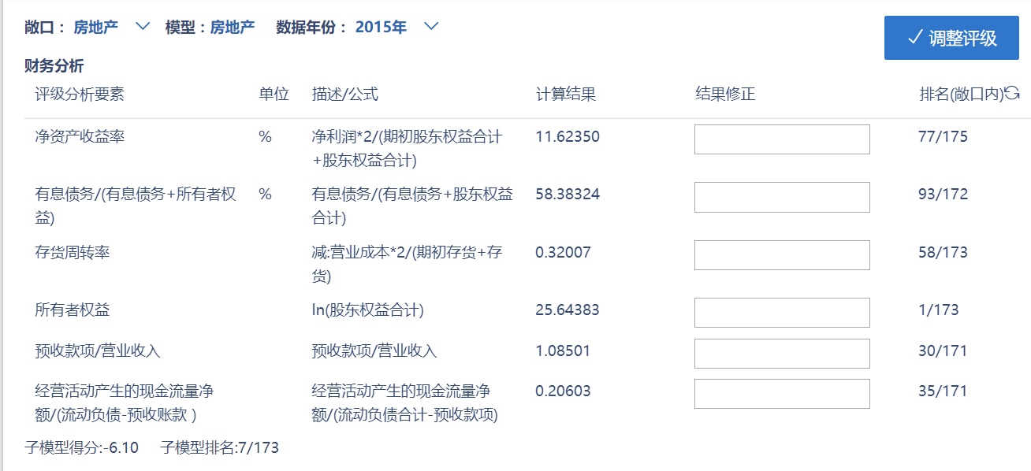

 |  | 大连万达商业地产股份有限公司

评级流程
编号 | 功能模块 |  | 描述 | 测试数据 | 期望结果/验收标准 | 测试结果
 |  |  | 评级认定基本流程 测试评级流程权限管理，新建4个用户，并匹配了对应权限 评级发起岗-initiator-1234 评级分析岗-analysis-1234 评级复核岗-review-1234 评级审核岗-audit-1234 | 武汉地铁集团有限公司 北京金利源国有资产经营管理中心 无锡城市发展集团有限公司 苏州高新区经济发展集团总公司 青海海东投资有限责任公司 | 1.有发起评级权限的用户点击发起评级，并指定给有评级分析权限的用户； 2.有评级分析权限的用户通过任务进入评级分析页面，可调整评级指标档位、修改财务数据、调整认定评级结果、上传附件，并提交给有复核权限的用户； 3.有评级复核权限的用户通过任务进入评级复核页面，可上传附件、拒绝认定评级调整，拒绝复核后任务返回到分析岗位，复核通过有两种情况： ①若分析人对认定评级进行调整为与基础评级不一致，通过复核后流程提交给有审核权限的人员，此时复核通过按钮为“提交审核”； ②分析人员未对认定评级调整，认定评级与基础评级一致，复核通过后流程结束，认定完成； 4.流程进入审核，审核人员通过任务进入审核页面，可上传附件，审核通过，生成认定评级，审核拒绝则流程返回评级分析。
评级流程-流程
1 | 评级流程①-复核拒绝1 | 发起评级 | 在企业展台,点击企业名称，进入企业展台。有发起评级权限的用户initiator进入企业展台，点击发起评级 | 用户：initiator 企业：武汉地铁集团有限公司 | 弹出分析人菜单，列出拥有评级分析权限的人员名单 | 通过
 |  |  | 拥有评级发起权限的用户initiator点击发起评级并指派给有评级分析权限的用户analysis | 用户：initiator 企业：武汉地铁集团有限公司 | 提示评级发起成功，页面停留在企业展台 | 通过
 |  |  | 拥有发起评级和评级分析权限的用户analysis，发起评级，并指定分析人analysis为当前用户 | 用户：analysis（拥有发起评级和评级分析权限） 企业：武汉地铁集团有限公司 | 页面跳转到评级分析页面 | 通过
 |  | 评级分析 | 不修改认定评级，提交复核用户：review | 用户：analysis 企业：武汉地铁集团有限公司 | 任务流程进入评级复核岗 | 通过
 |  | 评级复核 | 复核拒绝 | 用户：review 企业：武汉地铁集团有限公司 | 任务流程返回分析岗 | 通过
 |  |  | 企业展台、债券展台、历史评级中评级结果验证 | 用户：analysis 企业：武汉地铁集团有限公司 | 评级结果没有改动，和发起评级前一致 | 通过
2 | 评级流程②-复核拒绝2 | 发起评级 | 在企业展台,点击企业名称，进入企业展台。有发起评级权限的用户initiator进入企业站台，点击发起评级 | 用户：initiator 企业：北京金利源国有资产经营管理中心 | 弹出分析人菜单，列出拥有评级分析权限的人员名单 | 通过
 |  |  | 拥有评级发起权限的用户initiator点击发起评级并指派给有评级分析权限的用户analysis | 用户：initiator 企业：北京金利源国有资产经营管理中心 | 提示评级发起成功，页面停留在企业展台 | 通过
 |  |  | 拥有发起评级和评级分析权限的用户analysis，发起评级，并指定分析人analysis为当前用户 | 用户：analysis（拥有发起评级和评级分析权限） 企业：北京金利源国有资产经营管理中心 | 页面跳转到评级分析页面 | 通过
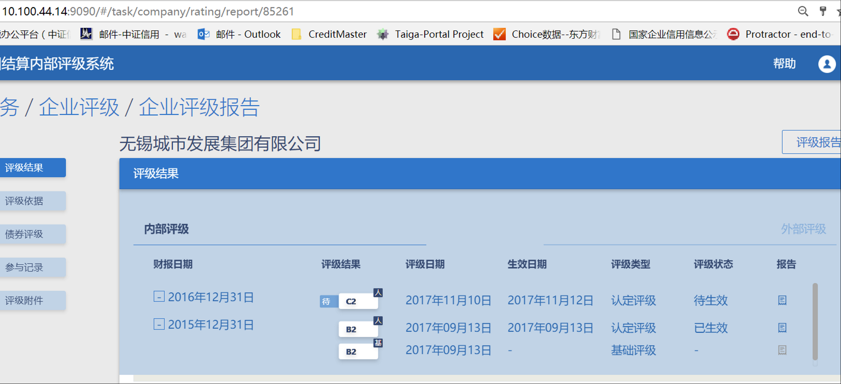
 |  | 评级分析 | 修改认定评级为A2，提交复核用户：review | 用户：analysis 企业：北京金利源国有资产经营管理中心 | 任务流程进入评级复核岗 | 通过
 |  | 评级复核 | 复核拒绝 | 用户：review 企业：北京金利源国有资产经营管理中心 | 任务流程返回分析岗 | 通过
 |  |  | 企业展台、债券展台、历史评级中评级结果验证 | 用户：analysis 企业：北京金利源国有资产经营管理中心 | 评级结果没有改动，和发起评级前一致。历史评级中不会生成一条新的评级记录 | 通过
3 | 评级流程③-复核通过1 | 发起评级 | 在企业展台,点击企业名称，进入企业展台。有发起评级权限的用户initiator进入企业站台，点击发起评级 | 用户：initiator 企业：无锡城市发展集团有限公司 | 弹出分析人菜单，列出拥有评级分析权限的人员名单 | 通过
 |  |  | 拥有评级发起权限的用户initiator点击发起评级并指派给有评级分析权限的用户analysis | 用户：initiator 企业：无锡城市发展集团有限公司 | 提示评级发起成功，页面停留在企业展台 | 通过
 |  |  | 拥有发起评级和评级分析权限的用户analysis，发起评级，并指定分析人analysis为当前用户 | 用户：analysis（拥有发起评级和评级分析权限） 企业：无锡城市发展集团有限公司 | 页面跳转到评级分析页面 | 通过
 |  | 评级分析 | 不修改认定评级，提交复核用户：review | 用户：analysis 企业：无锡城市发展集团有限公司 | 任务流程进入评级复核岗 | 通过
 |  | 评级复核 | 复核通过,指定生效日期20171131 | 用户：review 企业：无锡城市发展集团有限公司 | 认定完成，复核人指定生效日期，任务流程结束 | 通过
 |  |  | 企业展台、债券展台、历史评级中评级结果验证 | 用户：analysis 企业：无锡城市发展集团有限公司 | 评级结果没有改变， 但是历史评级中会生成一条新的评级记录 | 通过
4 | 评级流程④-复核通过2-审批拒绝 | 发起评级 | 在企业展台,点击企业名称，进入企业展台。有发起评级权限的用户initiator进入企业站台，点击发起评级 | 用户：initiator 企业：苏州高新区经济发展集团总公司 | 弹出分析人菜单，列出拥有评级分析权限的人员名单 | 通过
 |  |  | 拥有评级发起权限的用户initiator点击发起评级并指派给有评级分析权限的用户analysis | 用户：initiator 企业：苏州高新区经济发展集团总公司 | 提示评级发起成功，页面停留在企业展台 | 通过
 |  |  | 拥有发起评级和评级分析权限的用户analysis，发起评级，并指定分析人为当前用户 | 用户：analysis（拥有发起评级和评级分析权限） 企业：苏州高新区经济发展集团总公司 | 页面跳转到评级分析页面 | 通过
 |  | 评级分析 | 修改认定评级为A2，提交复核用户：review | 用户：analysis 企业：苏州高新区经济发展集团总公司 | 任务流程进入评级复核岗 | 通过
 |  | 评级复核 | 复核通过，提交审核用户：audit | 用户：review 企业：苏州高新区经济发展集团总公司 | 触发审批流程，指定审核人，任务流程进入审核岗 | 通过
 |  | 评级审核 | 审核拒绝 | 用户：audit 企业：苏州高新区经济发展集团总公司 | 任务流程返回分析岗 | 通过
 |  |  | 企业展台、债券展台、历史评级中评级结果验证 | 用户：analysis 企业：苏州高新区经济发展集团总公司 | 评级结果没有改变， 历史评级中不会生成一条新的评级记录 | 通过
5 | 评级流程⑤-复核通过3-审批通过 | 发起评级 | 在企业展台,点击企业名称，进入企业展台。有发起评级权限的用户initiator进入企业站台，点击发起评级 | 用户：initiator 企业：青海海东投资有限责任公司 | 弹出分析人菜单，列出拥有评级分析权限的人员名单 | 通过
 |  |  | 拥有评级发起权限的用户initiator点击发起评级并指派给有评级分析权限的用户analysis | 用户：initiator 企业：青海海东投资有限责任公司 | 提示评级发起成功，页面停留在企业展台 | 通过
 |  |  | 拥有发起评级和评级分析权限的用户analysis，发起评级，并指定分析人为当前用户 | 用户：analysis（拥有发起评级和评级分析权限） 企业：青海海东投资有限责任公司 | 页面跳转到评级分析页面 | 通过
 |  | 评级分析 | 修改认定评级为C3，提交复核用户：review | 用户：analysis 企业：青海海东投资有限责任公司 | 任务流程进入评级复核岗 | 通过
 |  | 评级复核 | 复核通过，提交审核用户：audit | 用户：review 企业：青海海东投资有限责任公司 | 触发审批流程，指定审核人，任务流程进入审核岗 | 通过
 |  | 评级审核 | 审核通过，指定生效日期20171110 | 用户：audit 企业：青海海东投资有限责任公司 | 认定完成，审批人员指定生效日期，任务流程结束 | 通过
 |  |  | 企业展台、债券展台、历史评级中评级结果验证 | 用户：audit 企业：青海海东投资有限责任公司 | 评级结果一致并且为最新， 历史评级中生成一条新的评级记录 | 通过
评级流程-综合（验证信息）
6 | 发起评级 |  | 在企业展台,点击企业名称，进入企业展台。有发起评级权限的用户initiator进入企业站台，点击发起评级 | 用户：analysis 企业：武汉地铁集团有限公司 | 弹出分析人菜单，列出拥有评级分析权限的人员名单 | 通过
 |  | 指定给自己 | 拥有发起评级和评级分析权限的用户analysis，发起评级，并指定分析人analysis为当前用户 |  | 页面跳转到评级分析页面 | 通过
 |  | 指定给其他人 | 拥有评级发起权限的用户initiator点击发起评级并指派给有评级分析权限的用户analysis |  | 提示评级发起成功，页面停留在企业展台 | 通过
7 | 评级分析 |  | 页面内容 |  | 页面内容包括：评级结果、评级依据、债券评级、参与记录、评级附件 | 通过
 |  | 评级依据 | 检查信息与展台是否一致 |  | 检验评级依据中财务评估与经营情况与企业展台中经营情况一致 | 通过
 |  | 评级依据-敞口 | 点击评级依据中敞口菜单 |  | 显示系统中现有所有敞口列表 | 通过
 |  |  | 切换敞口为证券（未配置模型） 切换敞口为融资平台（已配置模型） |  | 模型跟随变更为对应模型，子模型跟随变更，评级依据指标跟随变更为对应指标（与模型配置中一致） | 通过
 |  | 评级依据-数据年份 | 默认财报 |  | 默认显示系统中有的最新一年的财报日期 | 通过
 |  |  | 点击数据年份下拉菜单 |  | 弹出2011-2016年（当前年份-1往前推五年）所有的年份选项 | 通过
 |  |  | 选取默认年份之前的财务数据，2014年 |  | 财务数据和经营数据自动变更，页面中基础评级和认定评级相应变更，提交复核按钮置灰无法点击 | 通过
 |  | 评级依据-<财务评估>（子模型指标为连续定量类） | 包含内容 |  | 评级分析要素、单位、描述/公式、计算结果、修正结果、排名（敞口内）、子模型得分、子模型排名 | 通过
 |  |  | 财务数据部分指标缺失 |  | 计算结果红色文字提示财务数据缺失或有误，调整评级按钮置灰无法点击 | 通过
 |  |  | 财务数据修正结果输入 |  | 只能输入数字或小数，输入后，原来的计算结果和敞口排名用横线划除，点击敞口上刷新按钮，敞口排名根据输入数据变更 | 不通过
 |  | 评级依据-<经营情况评估>(子模型指标为分档定量类、分档打分类） | 包含内容 |  | 评级分析要素、描述/公式、选项、依据图标、备注信息、档位、子模型得分、子模型排名 | 通过
 |  |  | 修改选项 |  | 备注输入框高亮，档位随选项改变而变更，且原来的选项和档位用横线划除 | 通过
 |  |  | 备注信息 |  | 默认置灰不操作状态，调整选项后为必填，输入不超过200字符 | 通过
 |  |  | 点击选项后蓝色图标 |  | 弹出指标详情 | 通过
 |  | 评级依据-信用预警 | 包含内容 | 用户：analysis 企业：上海水务资产经营发展有限公司 | 分两个区域，一为预警信息，一为评级依据，分别有日期、预警类型、严重程度、描述、设为依据/撤销依据 | 通过
 |  |  | 点击设为依据按钮 |  | 该条预警信息添加到评级依据中 | 通过
 |  |  | 点击单条预警 |  | 弹出预警详情 | 通过
 |  |  | 点击撤销依据 |  | 该条预警撤回，不设为依据 | 通过
 |  |  | 检查预警信息与企业展台是否一致 |  | 检查条目是否一致、内容是否一致 | 通过
 |  | 债券评级 | 展示内容 | 用户：analysis 企业：武汉地铁集团有限公司 | 展示该企业发布的所有存续期债券信息，内容包括债券简称、债券代码（代码+市场简称）、最新评级、评级日期、交易市场、查看详情 | 通过
 |  |  | 点击查看按钮：PR武地铁 |  | 弹出债券详情 | 通过
 |  | 参与记录 | 显示内容 |  | 日期、任务内容、处理人、处理结果、处理意见 | 通过
 |  | 评级附件 | 显示内容 |  | 日期、描述、大小、下载 | 通过
 |  |  | 点击上传文件按钮： 上传pdf、docx、xlsx、pptx四种不同类型的文件 |  | 弹出文件选择框选择文件上传，提示文件上传成功 | 通过
 |  |  | 文件上传限制 |  | 单个附件不超过10M | 通过
 |  |  | 上传的文件显示 |  | 日期显示年月日、描述显示文件名称、文件大小（单位M）、下载按钮 | 通过
 |  |  | 点击删除按钮 |  | 附件删除成功（误删除提示） | 通过
 |  | 评级结果-评级调整 | 修改财务数据和经营指标档位，点击调整评级 |  | 调整评级成功，基础评级和认定评级默认值变更，违约概率相应变更，债券评级变更 | 通过
 |  | 评级结果-调整认定评级 | 点击认定评级下拉菜单 |  | 弹出菜单显示所有评级等级 | 通过
 |  |  | 点击选取变更认定评级为AA |  | 违约概率相应变更，债券评级变更 | 通过
 |  | 评级结果-查看历史 | 点击查看历史评级 |  | 弹窗显示该企业内评和外评样式与内容和展台一致 | 通过
 |  | 评级结果-备注信息 | 输入备注 |  | 600字符以内，非必填可以为空 | 通过
 |  | 提交复核 | 点击提交复核 |  | 弹出有复核权限的账户列表 | 通过
 |  |  | 点击选取复核人review |  | 提交复核成功，页面返回任务历史 | 通过
 |  | 取消任务 | 不填写备注点击取消任务 |  | 提示备注不能为空 | 通过
 |  |  | 填写备注点击取消任务 |  | 待办任务中该任务移除，历史任务中该任务状态为已取消 | 通过
 |  |  | 无敞口企业流程测试 | 用户：initiator,analysis,review 企业：江苏澄星磷化工股份有限公司 | 无敞口企业基础评级默认为空，其他步骤正常 | 通过
8 | 评级复核 |  | 权限 | 用户：review 企业：武汉地铁集团有限公司 | 评级复核人员只有上传/下载附件，修改/输入备注信息，以及查看权限 | 通过
 |  |  | 修改指标 |  | 评级指标为只读，无法修改 | 通过
 |  |  | 检查页面的正确性 |  | 页面内容与评级分析一致，但为只读模式，显示的内容为分析岗调整后的值 | 通过
 |  |  | 查看参与记录 |  | 参与记录为从发起到该节点前所有参与记录，处理意见为各节点备注信息 | 通过
 |  |  | 复核拒绝 |  | 复核拒绝成功，回到任务历史页面，任务流程返回评级分析 | 通过
 |  | 提交审核 | 查看认定评级与基础评级不一致时按钮 |  | 页面按钮为“提交审核”和复核拒绝 | 通过
 |  |  | 点击提交审核 |  | 页面弹出审核人菜单，选项为有审核权限的用户 | 通过
 |  |  | 选中审核人 |  | 任务流转到选中审核人，页面跳转到任务历史 | 通过
 |  | 复核通过 | 查看认定评级与基础评级一致时的按钮 |  | 页面按钮为“复核通过”和“复核拒绝” | 通过
 |  |  | 点击复核通过 |  | 认定完成，任务流程结束 | 通过
 |  | 附件 | 删除附件 |  | 只能删除当前用户上传的附件 | 通过
 |  |  | 上传附件 |  | 单个附件不超过10M | 通过
 |  |  | 下载附件 |  | 点击下载按钮，文件下载到本地 | 通过
9 | 评级审核 | 显示信息 | 查看页面显示信息 | 用户：audit 企业：武汉地铁集团有限公司 | 评级附件与评级复核一致 | 通过
 |  |  | 修改评级结果、评级依据 |  | 只读模式，无法修改，内容为评级分析最终结果 | 通过
 |  |  | 参与记录 |  | 参与记录为从发起到该节点前所有参与记录，处理意见为各节点备注信息 | 通过
 |  |  | 查看参与记录 |  | 参与记录正确，评级分析岗备注信息进入“处理意见”中 | 通过
 |  | 附件 | 删除附件 |  | 只能删除当前用户上传的附件 | 通过
 |  |  | 上传附件 |  | 单个附件不超过10M | 通过
 |  |  | 下载附件 |  | 点击下载按钮，文件下载到本地 | 通过
 |  | 审核通过 | 点击审核通过按钮 |  | 认定完成，任务流程结束，返回任务历史页面 | 通过
 |  | 审核拒绝 | 点击审核拒绝 |  | 流程返回评级分析节点，页面返回任务历史页面 | 通过

